Códigos
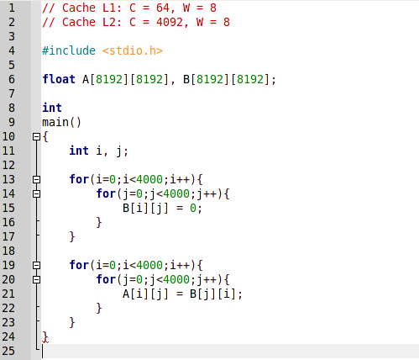
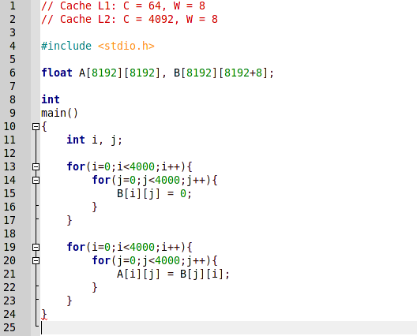

Código sin padding | Código con padding

Pruebas
Prueba nº 1: sin padding

Modo de ejecución: | Normal | Contador | Resultado medio | Desviación | Tiempo | Tiempo Sys | N. Ejecuciones
Número de iteraciones: | 20 | PAPI_L1_DCM | 24,250,276 | 13,094.655273 | 12,65s | 3,17s | 20 | N. Ejecución | Resultado
 |  |  |  |  |  |  |  | 1 | 24251763
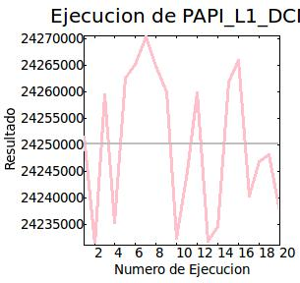
 |  |  |  |  |  |  |  | 2 | 24231292
 |  |  |  |  |  |  |  | 3 | 24259469
 |  |  |  |  |  |  |  | 4 | 24235479
 |  |  |  |  |  |  |  | 5 | 24262633
 |  |  |  |  |  |  |  | 6 | 24265282
 |  |  |  |  |  |  |  | 7 | 24270348
 |  |  |  |  |  |  |  | 8 | 24264832
 |  |  |  |  |  |  |  | 9 | 24260012
 |  |  |  |  |  |  |  | 10 | 24232485
 |  |  |  |  |  |  |  | 11 | 24245000
 |  |  |  |  |  |  |  | 12 | 24259876
 |  |  |  |  |  |  |  | 13 | 24231917
 |  |  |  |  |  |  |  | 14 | 24234566
 |  |  |  |  |  |  |  | 15 | 24261850
 |  |  |  |  |  |  |  | 16 | 24265902
 |  |  |  |  |  |  |  | 17 | 24240401
 |  |  |  |  |  |  |  | 18 | 24246818
 |  |  |  |  |  |  |  | 19 | 24248107
 |  |  |  |  |  |  |  | 20 | 24237500

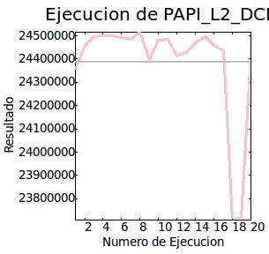
 |  | PAPI_L2_DCM | 24,386,036 | 227,541 | 12,87s | 3,23s | 20 | N. Ejecución | Resultado
 |  |  |  |  |  |  |  | 1 | 24356428
 |  |  |  |  |  |  |  | 2 | 24457081
 |  |  |  |  |  |  |  | 3 | 24498102
 |  |  |  |  |  |  |  | 4 | 24498732
 |  |  |  |  |  |  |  | 5 | 24498863
 |  |  |  |  |  |  |  | 6 | 24492818
 |  |  |  |  |  |  |  | 7 | 24485103
 |  |  |  |  |  |  |  | 8 | 24514135
 |  |  |  |  |  |  |  | 9 | 24398216
 |  |  |  |  |  |  |  | 10 | 24480409
 |  |  |  |  |  |  |  | 11 | 24486762
 |  |  |  |  |  |  |  | 12 | 24414996
 |  |  |  |  |  |  |  | 13 | 24426828
 |  |  |  |  |  |  |  | 14 | 24471334
 |  |  |  |  |  |  |  | 15 | 24497755
 |  |  |  |  |  |  |  | 16 | 24457793
 |  |  |  |  |  |  |  | 17 | 24435381
 |  |  |  |  |  |  |  | 18 | 23708079
 |  |  |  |  |  |  |  | 19 | 23719719
 |  |  |  |  |  |  |  | 20 | 24422245

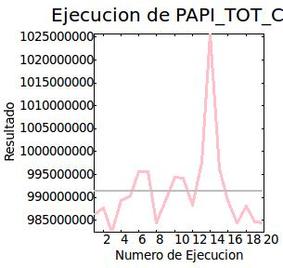
 |  | PAPI_TOT_CYC | 991,440,896 | 9,029,927 | 12,71s | 3,14s | 20 | N. Ejecución | Resultado
 |  |  |  |  |  |  |  | 1 | 986288214
 |  |  |  |  |  |  |  | 2 | 987757885
 |  |  |  |  |  |  |  | 3 | 982373360
 |  |  |  |  |  |  |  | 4 | 989410111
 |  |  |  |  |  |  |  | 5 | 990267450
 |  |  |  |  |  |  |  | 6 | 995690411
 |  |  |  |  |  |  |  | 7 | 995568265
 |  |  |  |  |  |  |  | 8 | 984507650
 |  |  |  |  |  |  |  | 9 | 989303696
 |  |  |  |  |  |  |  | 10 | 994455750
 |  |  |  |  |  |  |  | 11 | 994161467
 |  |  |  |  |  |  |  | 12 | 988238663
 |  |  |  |  |  |  |  | 13 | 997688873
 |  |  |  |  |  |  |  | 14 | 1025638284
 |  |  |  |  |  |  |  | 15 | 996243720
 |  |  |  |  |  |  |  | 16 | 989418783
 |  |  |  |  |  |  |  | 17 | 984497358
 |  |  |  |  |  |  |  | 18 | 988093290
 |  |  |  |  |  |  |  | 19 | 984680466
 |  |  |  |  |  |  |  | 20 | 984534216

Prueba nº 2: con padding

Modo de ejecución: | Normal | Contador | Resultado medio | Desviación | Tiempo | Tiempo Sys | N. Ejecuciones
Número de iteraciones: | 20 | PAPI_L1_DCM | 24,794,812 | 6387.889648 | 10,84s | 3,46s | 20 | N. Ejecución | Resultado
 |  |  |  |  |  |  |  | 1 | 24797005
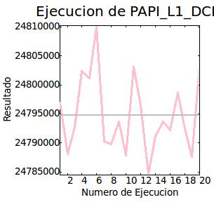
 |  |  |  |  |  |  |  | 2 | 24788067
 |  |  |  |  |  |  |  | 3 | 24792678
 |  |  |  |  |  |  |  | 4 | 24802359
 |  |  |  |  |  |  |  | 5 | 24801120
 |  |  |  |  |  |  |  | 6 | 24809953
 |  |  |  |  |  |  |  | 7 | 24790312
 |  |  |  |  |  |  |  | 8 | 24789812
 |  |  |  |  |  |  |  | 9 | 24793657
 |  |  |  |  |  |  |  | 10 | 24787868
 |  |  |  |  |  |  |  | 11 | 24803106
 |  |  |  |  |  |  |  | 12 | 24796569
 |  |  |  |  |  |  |  | 13 | 24784680
 |  |  |  |  |  |  |  | 14 | 24791090
 |  |  |  |  |  |  |  | 15 | 24793646
 |  |  |  |  |  |  |  | 16 | 24792237
 |  |  |  |  |  |  |  | 17 | 24798631
 |  |  |  |  |  |  |  | 18 | 24792494
 |  |  |  |  |  |  |  | 19 | 24787625
 |  |  |  |  |  |  |  | 20 | 24803324

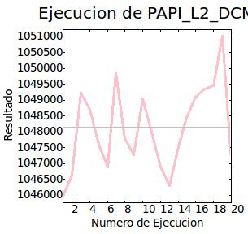
 |  | PAPI_L2_DCM | 1,048,105.625 | 1300.949585 | 7,71s | 3,39s | 20 | N. Ejecución | Resultado
 |  |  |  |  |  |  |  | 1 | 1045952
 |  |  |  |  |  |  |  | 2 | 1046637
 |  |  |  |  |  |  |  | 3 | 1049225
 |  |  |  |  |  |  |  | 4 | 1048696
 |  |  |  |  |  |  |  | 5 | 1047600
 |  |  |  |  |  |  |  | 6 | 1046895
 |  |  |  |  |  |  |  | 7 | 1049855
 |  |  |  |  |  |  |  | 8 | 1047789
 |  |  |  |  |  |  |  | 9 | 1047257
 |  |  |  |  |  |  |  | 10 | 1049032
 |  |  |  |  |  |  |  | 11 | 1047986
 |  |  |  |  |  |  |  | 12 | 1046897
 |  |  |  |  |  |  |  | 13 | 1046299
 |  |  |  |  |  |  |  | 14 | 1047533
 |  |  |  |  |  |  |  | 15 | 1048442
 |  |  |  |  |  |  |  | 16 | 1049097
 |  |  |  |  |  |  |  | 17 | 1049350
 |  |  |  |  |  |  |  | 18 | 1049458
 |  |  |  |  |  |  |  | 19 | 1051011
 |  |  |  |  |  |  |  | 20 | 1047100

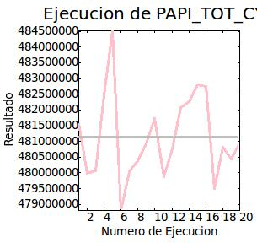
 |  | PAPI_TOT_CYC | 481,138,880 | 1,341,517 | 7,72s | 3,44s | 20 | N. Ejecución | Resultado
 |  |  |  |  |  |  |  | 1 | 481558178
 |  |  |  |  |  |  |  | 2 | 479997593
 |  |  |  |  |  |  |  | 3 | 480053490
 |  |  |  |  |  |  |  | 4 | 482492163
 |  |  |  |  |  |  |  | 5 | 484509233
 |  |  |  |  |  |  |  | 6 | 478799909
 |  |  |  |  |  |  |  | 7 | 480047680
 |  |  |  |  |  |  |  | 8 | 480380594
 |  |  |  |  |  |  |  | 9 | 480928636
 |  |  |  |  |  |  |  | 10 | 481730931
 |  |  |  |  |  |  |  | 11 | 479884675
 |  |  |  |  |  |  |  | 12 | 480765979
 |  |  |  |  |  |  |  | 13 | 482070535
 |  |  |  |  |  |  |  | 14 | 482258223
 |  |  |  |  |  |  |  | 15 | 482809720
 |  |  |  |  |  |  |  | 16 | 482751785
 |  |  |  |  |  |  |  | 17 | 479500157
 |  |  |  |  |  |  |  | 18 | 480823793
 |  |  |  |  |  |  |  | 19 | 480450865
 |  |  |  |  |  |  |  | 20 | 480963281

Conclusiones
Conclusiones obtenidas de las pruebas. Estas conclusiones se han obtenido a partir de los resultados individuales de cada comparativa. Finalmente se obtienen las conclusiones globales de las comparativas.

Comparativa cachés

 | Tipo de cache
 | L1 |  |  |  |  |  |  | L2
 | Iteraciones | Resultado medio | Desviación | Tiempo | Tiempo Sys | Resultado min. | Resultado max. | Iteraciones | Resultado medio | Desviación | Tiempo | Tiempo Sys | Resultado min. | Resultado max.
Prueba 1 | 20 | 24,250,276 | 13,094.655273 | 12,65s | 3,17s | 24,231,292.00 | 24,270,348.00 | 20 | 24,386,036 | 227,541 | 12,87s | 3,23s | 23,708,079.00 | 24,514,135.00
Prueba 2 | 20 | 24,794,812 | 6,387.889648 | 10,84s | 3,46s | 24,784,680.00 | 24,809,953.00 | 20 | 1,048,106 | 1,300.949585 | 7,71s | 3,39s | 1,045,952.00 | 1,051,011.00

Comparativa número ejecuciones

 | Número de ejecuciones
 | Iteraciones | Resultado medio | Desviación | Tiempo | Tiempo Sys | Resultado min. | Resultado max.
Prueba 1 | 20 | 991,440,896 | 9,029,927 | 12,71s | 3,14s | 982,373,360.00 | 1,025,638,284.00
Prueba 2 | 20 | 481,138,880 | 1,341,517 | 7,72s | 3,44s | 478,799,909.00 | 484,509,233.00

Nota: las prueba 1 corresponde al código sin padding y la prueba 2 al código con padding.
Conclusiones comparativa caché:
- El resultado medio de fallos de caché en L1 es mayor cuando se aplica padding que cuando no se aplica siendo esto porque el resultado medio de fallos de caché en L2 es mucho menor cuando se aplica padding, con lo que se mejora el acceso a la caché L2 sacrificando un poco la caché L1. Aún así, el resultado es muy bueno ya que se aprobecha al máximo la localidad de la caché.
- Los tiempo son menores para ambas cachés, estando bastante por debajo en la caché L2. Con lo que se puede observar que padding reduce considerablemente el tiempo de ejecución.
Conclusiones comparativa del número de ejecuciones:
- El resultado medio de ciclos de ejecución es bastante menor cuando se aplica padding ya que como se ha comentado antes, se mejora la localidad de la caché y eso conlleva que haya menos fallos de caché y un número menor de ciclos de ejecución.
- El tiempo sigue siendo menor cuando se aplica padding, además de una forma considerable. La mejora al hacer padding es bastante notable.

